演習１
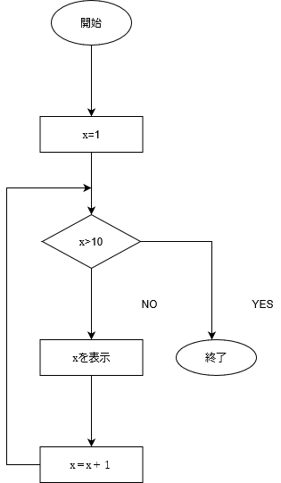
フローチャートを作ろう

 | 下記の内容をフローチャートで書いてみましょう。

 |  | １．昨日１日のあなたの行動。

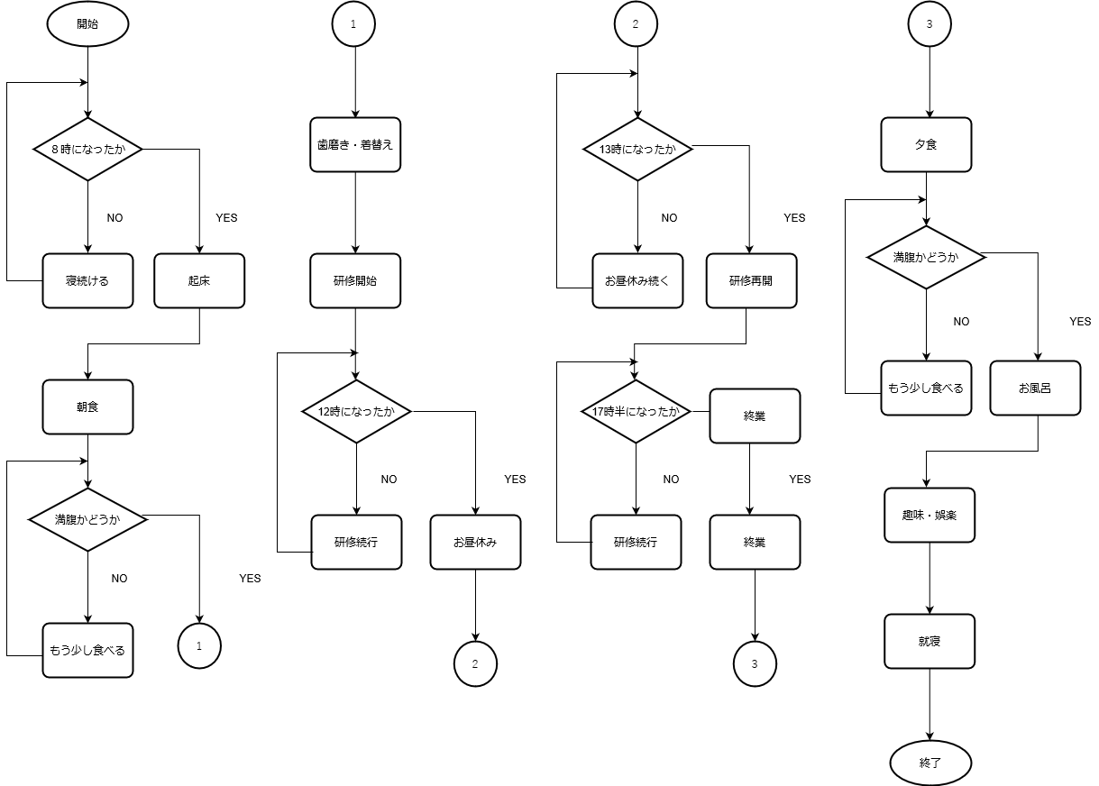

 |  | ２．上底と下底と高さをキーボードから入力し，台形の面積を求めた後，この面積をディ スプレイに表示する。
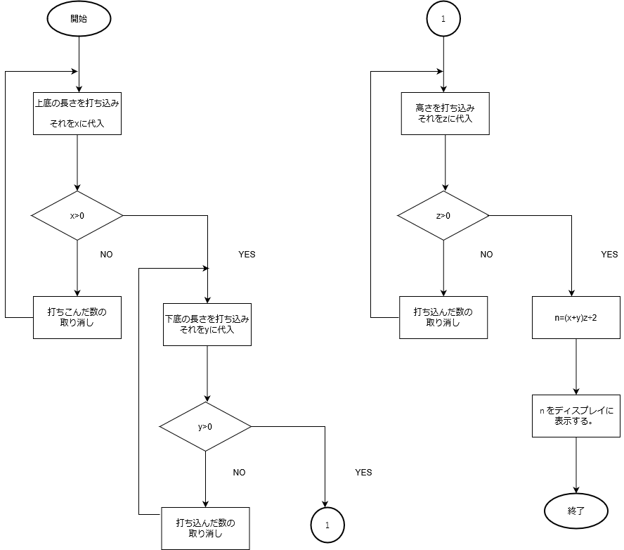

 |  | ３．カードの山から数字を読み取り、電卓を使用して合計を求める。

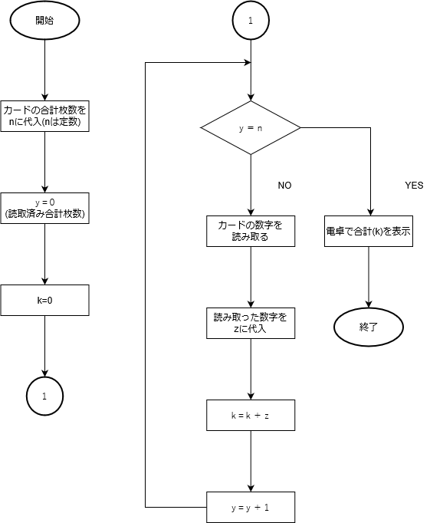

 |  | ４．1から10までを表示するプログラム。

演習2
フローチャートを読み解く

 | 次の流れ図で示される流れ図をなぞって，解答欄に入れるべき適切な字句を考えましょう

 |  | 〔流れ図の説明〕
 |  | 顧客番号N(N は1 から1,999 までの範囲)，単価P，数量Q を入力し，単価と数量
 |  | を掛けて売上金額K を求め，割引処理を実施した後，請求金額S を出力する。
 |  | (1) 売上金額が1 万円未満のもの ···························· 2％割引
 |  | (2) 売上金額が1 万円以上で2 万円未満のもの ········· 3％割引
 |  | (3) 売上金額が2 万円以上のもの ··························· 4％割引

開始

N,P,Q入力

P×Q→K

≧

K:10000

＜
≧
K:20000

＜

K×0.98 → S
K×0.97 → S
K×0.96 → S

S出力

終了

 |  | 【解答欄】

 |  |  |  | N | P | Q | 出力S
 |  |  | 1 | 1001 | 10 | 1000 | 9700
 |  |  | 2 | 1006 | 30 | 100 | 2940
 |  |  | 3 | 1010 | 80 | 200 | 15520
 |  |  | 4 | 1030 | 120 | 500 | 57600

演習１_解答例
 | 最初は見ないでね！

フローチャートを作ろう

 | １．昨日１日のあなたの行動。

 |  | 省略

 | ２．上底と下底と高さをキーボードから入力し，台形の面積を求めた後，この面積をディ スプレイに表示する。

開始

上底、下底、高さ
を入力

（上底＋下底）
×高さ÷２ = 面積

面積表示

終了

 | ３．カードの山から数字を読み取り、電卓を使用して合計を求める。

開始

Cを押す

カードを読む

数字を打込む

カードは
残っているか

＋を押す

＝を押す

終了

 | ４．1から10までを表示するプログラム。

開始

ループ
Kは1から始まり、
１ずつ増加して10まで

Kを表示

ループ

終了

演習2_解答
 | 最初は見ないでね！

フローチャートを読み解く

 | 次の流れ図で示される流れ図をなぞって，解答欄に入れるべき適切な字句を考えましょう

 |  | 〔流れ図の説明〕
 |  | 顧客番号N(N は1 から1,999 までの範囲)，単価P，数量Q を入力し，単価と数量
 |  | を掛けて売上金額K を求め，割引処理を実施した後，請求金額S を出力する。
 |  | (1) 売上金額が1 万円未満のもの ···························· 2％割引
 |  | (2) 売上金額が1 万円以上で2 万円未満のもの ········· 3％割引
 |  | (3) 売上金額が2 万円以上のもの ··························· 4％割引

開始

N,P,Q入力

P×Q→K

≧

K:10000

＜
≧
K:10000

＜

K×0.98 → S
K×0.97 → S
K×0.96 → S

S出力

終了

 |  | 【解答欄】

 |  |  |  | N | P | Q | 出力S
 |  |  | 1 | 1001 | 10 | 1000 | 9700
 |  |  | 2 | 1006 | 30 | 100 | 2940
 |  |  | 3 | 1010 | 80 | 200 | 15520
 |  |  | 4 | 1030 | 120 | 500 | 57600

